kettle简单实用
kettle的使用

一、下载软件
pdi-ce-7.1.0.0-12

解压路径-E:\CommonTools\pdi-ce-7.1.0.0-12\data-integration

Spoon.bat 用这个文件来进行启动

注意文件中的一句配置：有时候需要修改一下才能启动
if "%PENTAHO_DI_JAVA_OPTIONS%"=="" set PENTAHO_DI_JAVA_OPTIONS="-Xms512m" "-Xmx512m" "-XX:MaxPermSize=256m" |  | 默认不是这样的，这个是修改过的。

注意：jdk版本支持（1.8）

二、打开软件

1、启动界面
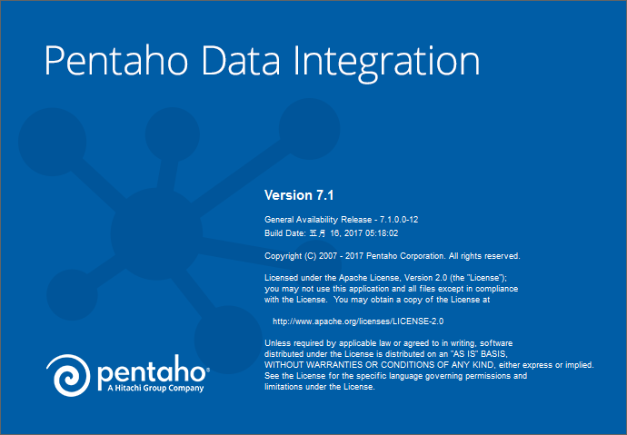

2、欢迎界面
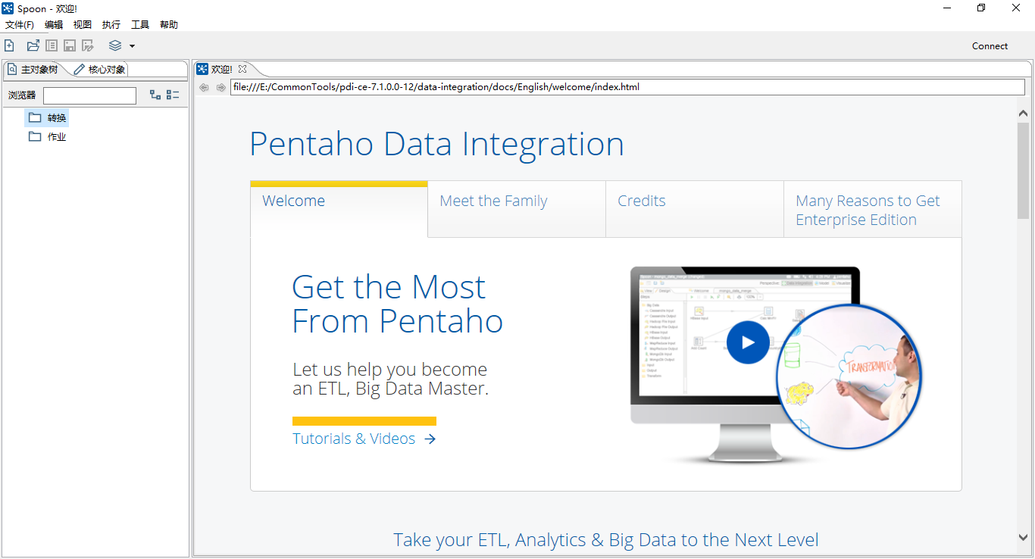

3、新建作业和新建转换

两者的关系：作业中包含关系

新建转换，创建以个输入-表输入
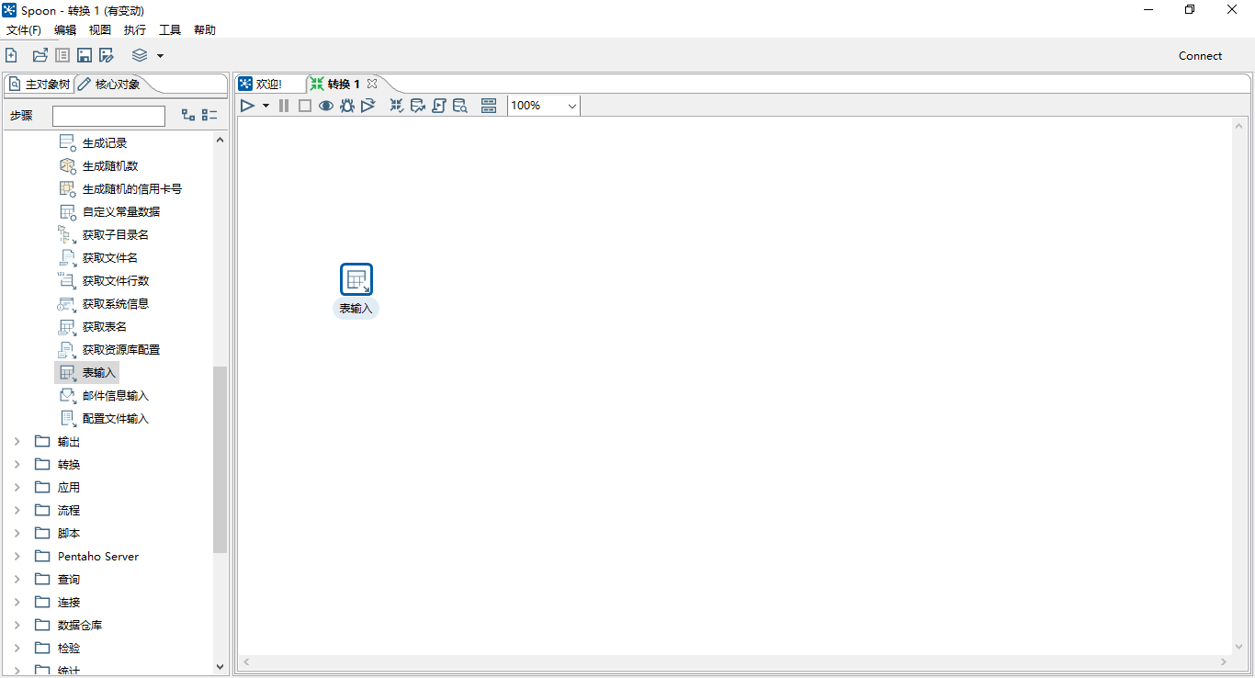

创建以个输出-插入/更新
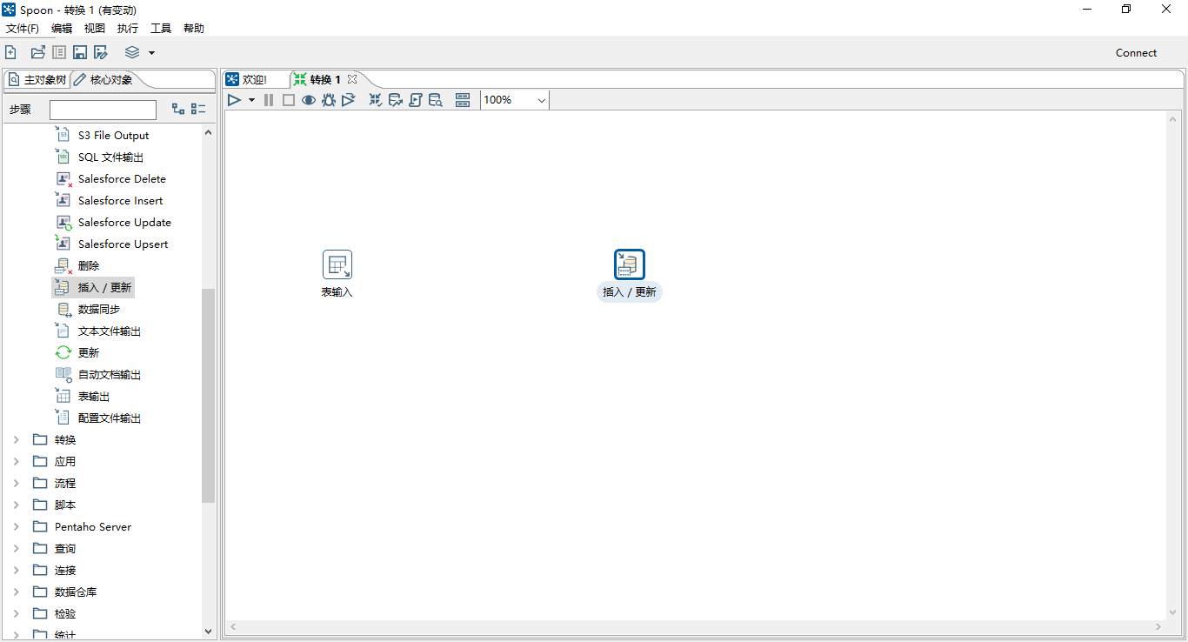

按住shift+鼠标左键从输入到输出，会出现箭头指向


鼠标右键面板，可以编辑转换的属性，点击输入或者输出的控件可以对其进行编辑

作业也是一样。在作业中包含转换即可

#####################################################################################################################################################################

在kettle中还可以执行java脚本，还有其它的使用和功能，未完待续！

1、传参的使用。
 | 取得参数用${参数名}

